Gefahrzettel UN 3373
Kennzeichen UN 3373

Ansteckungsgefährliche Stoffe der Kategorie B

UN 3373
Mindestabmessung 50 mm
Mindestabmessung 50 mm



Aufschrift

BIOLOGISCHER STOFF, KATEGORIE B

Direkt neben dem rautenförmigen Kennzeichen "UN 3373" ist diese Aufschrift anzubringen (Zeichenhohe mind. 6 mm).


Gefahrzettel 6.2
Gefahrzettel nach Muster 6.2 ADR

Ansteckungsgefährliche Stoffe der Kategorie A
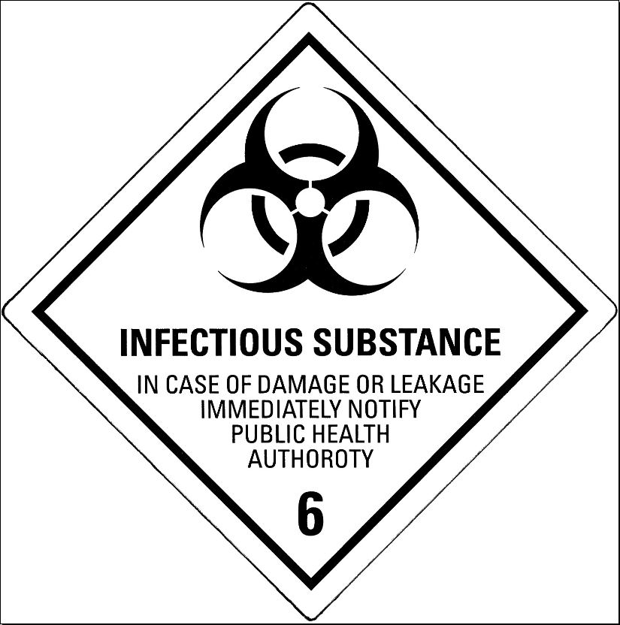
Mindestabmessung 100 mm
Mindestabmessung 100 mm



Aufschrift

Direkt neben dem rautenförmigen Gefahrzettel ist diese Aufschrift anzubringen.


Ausrichtungspfeile
Ausrichtungspfeile

Die Ausrichtungspfeile müssen auf zwei gegenüberliegenden senkrechten Seiten des Versandstückes angebracht sein, wobei die Pfeile korrekt nach oben zeigen.




Verwendung einer Umverpackung

Eine Umverpackung, die für die Aufnahme von einem oder mehreren Versandstücken und für die Bildung einer Einheit
zur leichteren Handhabung und Verladung verwendet wird, muß mit dem Ausdruck "UMVERPACKUNG" gekennzeichnet
sein. Zusatzlich müssen auf der Umverpackung die gleichen Kennzeichnungen und Aufschriften der umverpackten
Außenverpackungen angebracht sein.
Beispiele für eine Umverpackung: Schrumpf- oder Dehnfolie, äußere Schutzverpackung wie Kiste oder Verschlag.


UMVERPACKUNG

(Buchstabenhöhe mindestens 12 mm)

Gefahrzettel 2.2
Gefahrzettel nach Muster 2.2 ADR

Bei Verwendung von tiefgekühltem, flüssigem Stickstoff als Kühlmittel
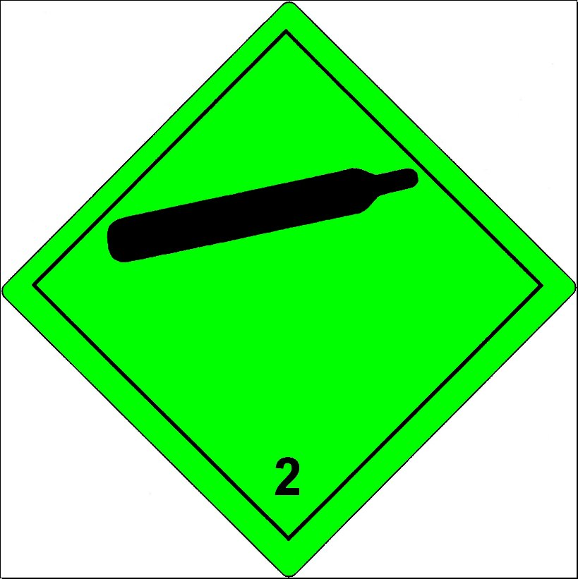
Mindestabmessung 100 mm
Mindestabmessung 100 mm



Aufschrift

 | UN 1977


Direkt neben dem rautenförmigen Gefahrzettel ist diese Aufschrift anzubringen.

STICKSTOFF, TIEFGEKÜHLT, FLÜSSIG, ALS KÜHLMITTEL

